AnexoC
PENNER AUTOMOTORES S.R.L.
 |  |  |  |  |  |  |  |  |  |  | ANEXO C
INVERSIONES, ACCIONES, DEBENTURES Y OTROS TITULOS EMITIDOS EN SERIE
PARTICIPACION EN OTRAS SOCIEDADES
AL 30 DE SETIEMBRE DE 2019

Denominación y Características de los Valores Emisor | Clase | Valor Nominal Unitario | Cantidad | Valor Nominal Total | Valor Patrim. Proporc. | Valor de Libros | Valor de Cotización | Información sobre el Emisor
 |  |  |  |  |  |  |  | % de Cotización | Actividad Principal | Capital | Según Ultimo Balance
 |  |  |  |  |  |  |  |  |  |  | Resultado | Patr. Neto
Inversiones Temporarias
NO APLICABLE
Totales Ejercicio Actual
Totales Ejercicio Anterior

Inversiones Permanentes (Detallar)
Totales Ejercicio Actual
Totales Ejercicio Anterior

AnexoG
PENNER AUTOMOTORES S.R.L.
 |  |  |  |  | ANEXO G
BALANCE GENERAL AL 30 DE SETIEMBRE 2019
( En miles de guaraníes)

NO APLICABLE
ACTIVOS Y PASIVOS EN MONEDA EXTRANJERA
 |  |  |  |  |  | setiembre diciembre
DETALLE | Moneda Extranjera |  | Cambio Vigente | Moneda Local
 | Clase | Monto |  | Monto Ejerc. Act. | Monto Ejerc. Ant.
ACTIVOS CORRIENTES
Cajas | Dólar | 157,441.73 | 6,380.13 | 1,004,499 | 395,266
Bancos | Dólar | 150,886.74 | 6,380.13 | 962,677 | 320,995
Deudores por Venta | Dólar | 2,262,478.09 | 6,380.13 | 14,434,904 | 13,318,937
Adelanto a Proveedores | Dólar | 243,550.63 | 6,380.13 | 1,553,885 | 385,063
SUBTOTALES |  | 2,814,357.19 |  | 17,955,965 | 14,420,260
ACTIVOS NO CORRIENTES
Deudores por Venta | Dólar | 1,539,426.44 | 6,380.13 | 9,821,741 | 9,136,328
Creditos en Gestion de Cobro | Dólar | 604,829.00 | 6,380.13 | 3,858,888 | 3,452,417
SUBTOTALES |  | 2,144,255.44 |  | 13,680,628 | 12,588,745
TOTALES |  | 4,958,612.63 |  | 31,636,593 | 27,009,006
PASIVOS CORRIENTES
Proveedores | Dólar | 2,492,588.83 | 6,380.13 | 15,903,041 | 10,988,839
Documentos a Pagar | Dólar | 1,139,044.39 | 6,380.13 | 7,267,251 | 3,352,464
Intereses a Pagar | Dólar | 67,809.03 | 6,380.13 | 432,630 | 300,299
SUBTOTALES |  | 3,699,442.25 |  | 23,602,922 | 14,641,602
PASIVOS NO CORRIENTES
Proveedores | Dólar | - | 6,190.45 | - | -
Documentos a Pagar | Dólar | 212,816.25 | 6,380.13 | 1,357,795 | 784,579
Intereses a Pagar | Dólar | 7,858.41 | 6,380.13 | 50,138 | 24,199
SUBTOTALES |  | 220,674.66 |  | 1,407,933 | 808,778
TOTALES |  | 3,920,116.91 |  | 25,010,856 | 15,450,380

Nota EEFF
Notas a los Estados Financieros al 30 de Setiembre de 2019

Nota 1- Información básica sobre la Sociedad

La Sociedad fue constituida originalmente bajo la denominación de Pro – Chaco S.R.L., según consta en la Escritura Pública número 32, de Fecha 7 de agosto de 2001, de cuyo testimonio se tomó razón en la Dirección General de los Registros Públicos. Registro de Personas Jurídicas y Asociaciones, el 30 de agosto de 2001 y en el Registro Público de Comercio, también el 30 de agosto de 2001.

Por Escritura Pública número 81, del 18 de setiembre de 2006, fue modificada la primera cláusula del contrato constitutivo, cambiándose la denominación de la firma a la de Penner Automotores Sociedad de Responsabilidad Limitada, de todo lo cual se tomó razón en la Dirección General de los Registros Públicos, en el Registro de Personas Jurídicas y Asociaciones, el 13 de noviembre de 2006.

La sociedad pertenece a un grupo de empresas vinculadas que si bien no poseen acciones se relacionan por medio de un accionista común, el Señor Orlando Penner.

Según escritura 293 de fecha 18/5/2018 se realiza un aumento de capital en Gs. 15.310.000.000.- correspondiente al revalúo técnico realizado a ciertos activos de la empresa. La disminución de los saldos se realizó por medio de la escritura N° 340 de fecha 6/6/2018 referente al “rescate de capital” que menciona lo siguiente: realizar en parte proporcional a sus respectivas participaciones, un rescate de cuotas equivalentes a 15.310 cuotas sociales, cuyo valor nominal es de Gs. 15.310.000.000. Dicho monto será pagado íntegramente a los socios mediante la cesión parcial del crédito de la deuda que la empresa Nordland S.A. y Orlando Penner tienen a la fecha con la empresa.

Según escritura 464 de fecha 20/11/2018 se realiza la cesión de cuotas por parte del señor Orlando Penner a favor de MF Inversiones S.A. de 5.775 a valor de Gs. 1.000.000.- cada una quedando la misma de la siguiente manera distribuida; Orlando Penner suscribe un total de Gs. 32.340.000.000.- M.F. Inversiones S.A. suscribe un total de Gs. 5.775.000.000.- y Ronald Dürksen suscribe un total de Gs. 385.000.000.-

Nota 2- Principales políticas y prácticas contables aplicadas

2.1 Bases de preparación

Normas contables

Los presentes estados financieros han sido formulados de acuerdo con los lineamientos generales de las normas contables emitidas por la Comisión Nacional de Valores y Normas de Información Financiera emitidas por el Consejo de Contadores Públicos del Paraguay, en cuanto a las prácticas contables usuales y el plan de cuentas establecido acorde con el funcionamiento de la Entidad.

Algunas cifras correspondientes a los periodos comparados fueron reclasificadas en los presentes estados financieros con el fin de hacerlas comparables con las del periodo actual y facilitar su comparación.

Moneda funcional y de presentación

La moneda funcional y de presentación de los estados financieros de la Sociedad es el Guaraní, la moneda local de Paraguay.

Bases de valuación y efectos de la inflación

Dado que la inflación acumulada en los últimos tres años, calculada a base del Índice de Precios al Consumidor emitido por el Banco Central del Paraguay, ha sido inferior al 100%, los estados financieros se presentan en unidad de medida heterogénea. Consecuentemente los estados financieros no fueron re expresados en moneda homogénea de poder adquisitivo constante.

Los estados financieros fueron preparados utilizando como principal criterio de valuación el costo histórico, con las excepciones que se mencionan en los siguientes numerales de esta nota.

2.2 Moneda extranjera

Las transacciones en moneda extranjera son convertidas al Guaraní a la cotización vigente en la fecha de la transacción. Los activos y pasivos monetarios denominados en moneda extranjera son convertidos al Guaraní a la cotización vigente a la fecha de cierre de los estados financieros. Las diferencias de cambio resultantes figuran presentadas en el Estado de Resultados.

El siguiente es el detalle de las cotizaciones de la moneda extranjera operada por la Sociedad respecto al Guaraní, al cierre de los estados financieros:

2.3 Deterioro

Activos financieros

Un activo financiero es revisado a la fecha de cada estado financiero para determinar si existe evidencia objetiva de deterioro de valor. Un activo financiero se considera deteriorado si existe evidencia objetiva indicativa de que uno o más eventos han tenido un efecto negativo en los flujos de efectivo futuros del activo.

Las pérdidas por deterioro de valor en relación con los activos financieros registrados al costo amortizado son calculadas como la diferencia entre el importe en libros del activo y el valor actual de los flujos de efectivo futuros estimados, descontados a la tasa de interés efectiva.

Los activos financieros individualmente significativos se evalúan de forma individual para analizar su deterioro. El resto de los activos financieros se evalúan en grupos que comparten características de riesgo crediticio similares.

Todas las pérdidas por deterioro de valor se reconocen en resultados.

Una pérdida por deterioro de valor se revierte si la reversión puede asignarse a un evento ocurrido con posterioridad al reconocimiento de la pérdida por deterioro de valor. En el caso de activos financieros registrados al costo amortizado, la reversión se reconoce en resultados.

Los valores contables de los activos de la Sociedad son revisados a la fecha de cada estado financiero para determinar si existe un indicativo de deterioro. Si algún indicativo de deterioro existiera, el monto recuperable del activo es estimado como el mayor del precio neto de venta y el valor de uso, reconociéndose una pérdida por deterioro en el Estado de Resultados cuando el valor contable del activo o su unidad generadora de efectivo excede su monto recuperable.

Las pérdidas por deterioro de valor reconocidas en períodos anteriores se analizan en cada fecha de cierre de año en busca de indicios de que la pérdida sea menor o haya desaparecido.
En el caso de activos diferentes de propiedades, planta, equipo e intangibles, una pérdida por deterioro es revertida hasta el monto que no exceda el valor contable que hubiera correspondido si no se hubiera reconocido el deterioro, cuando posteriormente se produce un aumento en la estimación del monto recuperable. En el caso de las propiedades, planta y equipo, revaluados según se indica en la Nota 2.8, una pérdida por deterioro es revertida hasta el monto que no exceda el valor contable revaluado que hubiera correspondido si no se hubiera reconocido el deterioro cuando posteriormente se produce un aumento en la estimación del monto recuperable.

2.4 Disponibilidades

Caja y bancos se presentan por su valor nominal.

2.5 Créditos por ventas y otros créditos

Los créditos por ventas y otros créditos se presentan por su costo menos cualquier pérdida por deterioro (Nota 2.3). La previsión para deudores incobrables se constituye en función de los análisis de riesgo individualizado de los deudores.

2.6 Inventarios

Los bienes de cambio se valúan a su costo de adquisición más otros gastos aplicables, o al valor neto de realización el que fuera menor. Los ajustes a valores netos de realización se incluyen en el costo de los bienes vendidos.

2.7 Inversiones

Las inversiones están valuadas a su costo menos cualquier pérdida por deterioro (Nota 2.3).

2.8 Propiedades, planta y equipo

Valor Bruto

Las propiedades, planta y equipo figuran presentados a sus valores de adquisición, netos de depreciaciones y pérdidas por deterioro cuando corresponde (Nota 2.3), reexpresados en moneda de cierre de acuerdo a la variación en el índice general de precios al consumo publicado por Banco Central del Paraguay.

Gastos Posteriores

Los gastos posteriores incurridos para reemplazar un componente de una propiedad, planta y equipo únicamente activados cuando estos incrementan los beneficios futuros del mismo. Los demás gastos son reconocidos en el Estado de Resultados en el momento en que se incurren.

Depreciaciones

Las depreciaciones son cargadas al Estado de Resultado utilizando porcentajes fijos sobre los valores antes referidos, estimado según la vida útil estimada para cada categoría, a partir del año siguiente al de su incorporación. Los porcentajes de depreciación utilizados para cada categoría se exponen en el Anexo A. Durante el año utilizamos la depreciación mensual aplicando en forma provisoria el coeficiente del año anterior.

2.9 Deudas comerciales y deudas diversas

Las deudas comerciales y diversas están presentadas a su costo amortizado.

2.10 Deudas Financieras

Las deudas financieras están presentadas a su costo amortizado, con cualquier diferencia entre el costo y su valor de cancelación, reconocida en el Estado de Resultados durante el periodo de financiamiento, utilizando tasas de interés efectivas.

2.11 Patrimonio

Los dividendos son reconocidos como pasivo en la fecha que son aprobados.

2.12 Impuesto a la Renta

El Impuesto a la renta se basa en la utilidad contable antes de este concepto, ajustada por las partidas que la ley incluye o excluye para la determinación de la renta neta imponible, a la que se le aplica la tasa vigente del 10%. Si bien la NIF 20 – Impuesto diferido emitida por el Consejo de Contadores Públicos del Paraguay requiere la contabilización de dicho impuesto, se optó por no registrarlo dado que el importe resultante no es material en relación con el patrimonio al 30 de setiembre de 2019 y diciembre de 2018 ni con relación a los resultados de los años terminados en esas fechas.

Un activo por impuesto diferido es reconocido solamente hasta el importe que es probable que futuras ganancias imponibles estarán disponibles, contra las cuales el activo pueda ser utilizado.

2.13 Determinación del Resultado

La Sociedad aplicó el principio de lo devengado para el reconocimiento de los ingresos y la imputación de costos y gastos.
Los ingresos operativos representan el importe de los bienes y servicios vendidos a terceros y son reconocidos en el Estado de Resultados cuando los riesgos y beneficios significativos asociados a la propiedad de los mismos han sido transferidos al comprador.
La depreciación de las propiedades, planta y equipo es calculada según los criterios indicados en la Nota 2.8.
Los resultados financieros incluyen y perdidos, y gastos bancarios, según se indica en la Nota 2.10.
Los ingresos extraordinarios e intereses corresponden a intereses cobrados o clientes moratorios y diferencia de cambio positivos.
El resultado por impuesto a la renta es calculado, según se indica en la Nota 2.12.

2.14 Uso de estimaciones contables

La preparación de los estados financieros requiere por parte de la Dirección de la Sociedad la aplicación de estimaciones contables relevantes y la realización de juicios y supuestos en el proceso de aplicación de las políticas contables que afectan a los importes de activos y pasivos
registrados y los activos y pasivos contingentes revelados a la fecha de la emisión de los
presentes estados financieros, como así también los ingresos y gastos registrados en el año. Los resultados reales pueden diferir de las estimaciones realizadas.

A pesar de que las estimaciones realizadas por la Dirección de la Sociedad se han calculado en función de la mejor información disponible al 30 de setiembre de 2019, es posible que acontecimientos que puedan tener lugar en el futuro obliguen a su modificación en los próximos periodos. El efecto en los estados financieros de las modificaciones que, en su caso, se derivasen de los ajustes a efectuar durante los próximos años, es reconocido en el año en que la estimación es modificada y en los períodos futuros afectados, o sea, se registra en forma prospectiva.

Las áreas más significativas en las que la Dirección de la Sociedad ha realizado estimaciones de incertidumbre y juicios críticos en la aplicación de políticas contables y que tienen un mayor efecto sobre el importe reconocido en los estados financieros conciernen las previsiones para deudores incobrables, las amortizaciones y el cargo por impuesto a la renta.

Los resultados reales futuros pueden diferir de las estimaciones y evaluaciones realizadas a la fecha de preparación de los presentes estados financieros.

2.15 Definición de Fondos

Para la preparación del Estado de Flujo de Efectivo se definió como fondos a las disponibilidades.

Nota 3 – Efectivo y Equivalentes de efectivo
(En miles de guaraníes)
El detalle de Efectivo y equivalentes de efectivo es el siguiente:
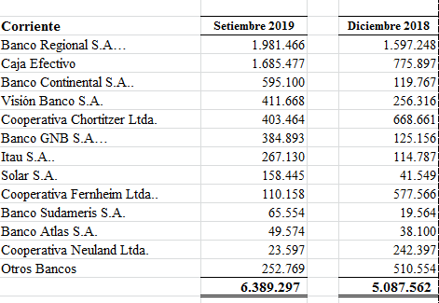

Nota 4 – Créditos por ventas
(En miles de guaraníes)
El detalle de Créditos por ventas es el siguiente:
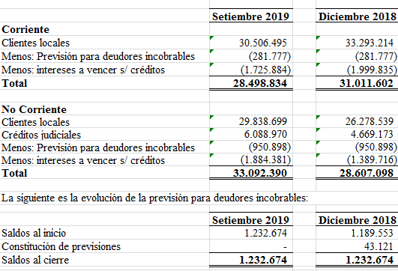

Nota 4.1 – Composición de Cartera de Créditos
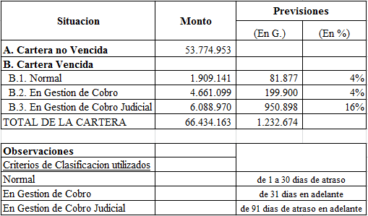

Nota 5 – Otros créditos
(En miles de guaraníes)
El detalle de Otros créditos es el siguiente:
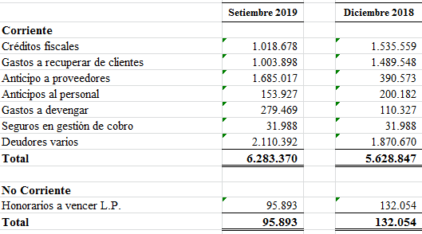

Nota 6 - Inventario
(En miles de guaraníes)
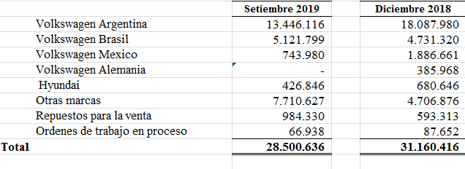

Nota 7 - Deudas comerciales
(En miles de guaraníes)
El detalle de Deudas comerciales es el siguiente:
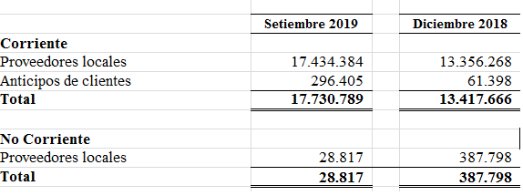

Nota 8 - Deudas financieras
(En miles de guaraníes)
El detalle de Deudas financieras es el siguiente:

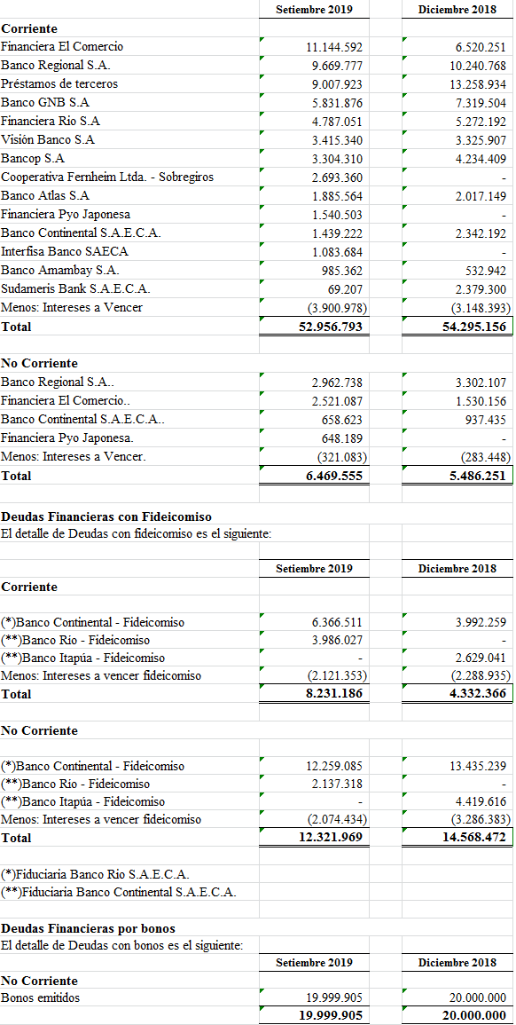

Nota 9 - Deudas diversas
(En miles de guaraníes)
El detalle de las deudas diversas es el siguiente:

Nota 10 - Gastos del personal
Los gastos del personal incurridos han sido las siguientes:

Nota 11 - Impuesto a la Renta
(En miles de guaraníes)
Los cálculos del Impuesto a la renta han sido los siguientes:

Nota 12 – Administración de riesgos financieros
Las empresas están expuestas a los siguientes riesgos relacionados con el uso de instrumentos financieros:
· Riesgo de crédito
· Riesgo de liquidez
· Riesgo de mercado
En esta nota se presenta información respecto de la exposición de las empresas a cada uno de los riesgos mencionados, los objetivos, las políticas y los procedimientos de las empresas para medir y administrar el riesgo.
La Dirección es responsable por establecer y supervisar la estructura de administración de riesgo de las empresas. La Gerencia es responsable por el desarrollo y el monitoreo de la administración del riesgo de las empresas, e informa regularmente a la Dirección acerca de sus actividades.
Las políticas de administración de riesgo son establecidas con el objeto de identificar y analizar los riesgos enfrentados por las empresas, fijar límites y controles de riesgo adecuados, y para monitorear los riesgos y el cumplimiento de los límites. Se revisan regularmente las políticas y los sistemas de administración de riesgo a fin de que reflejen los cambios en las condiciones de mercado y en las actividades. Las empresas, a través de sus normas y procedimientos de administración, pretenden desarrollar un ambiente de control disciplinado y constructivo en lo que todos los empleados entiendan sus roles y obligaciones.
12.1 Riesgo de crédito
El riesgo de crédito es el riesgo de pérdida financiera que enfrentan las empresas si un cliente o contraparte en un instrumento financiero no cumple con sus obligaciones contractuales, y se origina principalmente de las cuentas por cobrar a clientes.
La Dirección tiene políticas de crédito que permiten monitorear este riesgo de forma continua, y espera un correcto comportamiento crediticio y los eventuales incumplimientos están cubiertos razonablemente por las previsiones existentes.
12.2 Riesgo de liquidez
El riesgo de liquidez es el riesgo de que las empresas no puedan cumplir con sus obligaciones financieras a medida que vencen. El enfoque de las empresas para administrar la liquidez es asegurar, en la mayor medida posible, que siempre contarán con la liquidez suficiente para cumplir con sus obligaciones cuando vencen, tanto en condiciones normales como de tensión, sin incurrir en pérdidas inaceptables o arriesgar la seguridad de las empresas.
12.3 Riesgo de mercado
El riesgo de mercado es el riesgo de que los cambios en los precios de mercado, por ejemplo en el tipo de cambio, tasas de interés variables y otros precios de mercado, afecten los ingresos de las empresas o el valor de los instrumentos financieros que mantienen. El objetivo de la administración del riesgo de mercado es administrar y controlar las exposiciones a este riesgo dentro de parámetros razonables y al mismo tiempo optimizar la rentabilidad.

Riesgo de moneda
La sociedad incurre en riesgos de moneda extranjera en ventas y compras denominadas en monedas diferentes al Dólar Estadounidense. La moneda que origina principalmente este riesgo es el Guaraní. Este riesgo es monitoreado de forma de mantener la exposición al mismo en niveles aceptables. El detalle de la exposición al riesgo de moneda se visualiza en el Anexo G.
Nota 13 – Patrimonio

13.1 Capital
El capital social de la Sociedad al 30 de setiembre de 2019 y al 31 de diciembre de 2018 el capital social es de Gs. 38.500.000.000 representado por 38.500 acciones nominativas, con un valor nominal de Gs. 1.000.000 cada una, el cual se halla totalmente integrado a dichas fechas.

13.2 Reserva legal
De acuerdo con lo establecido en el artículo 91 de la Ley Nº 1034/1.983 del Comerciante, la sociedad debe afectar el 5% de la utilidad del año como reserva legal hasta que el saldo de dicha reserva represente el 20% del capital integrado.

13.3 Reserva de revalúo
El saldo de este rubro corresponde a la revaluación de las propiedades, planta y equipo. La reexpresión de las propiedades, planta y equipo durante el año 2018 ascendió a Gs. 543.077.486.- y hasta setiembre 2019 a 415.750.560.-. El incremento patrimonial producido por el revalúo de las propiedades, planta y equipo podrá ser capitalizado no pudiendo ser distribuido como dividendo, utilidad o beneficio.
13.4 Revalúo Técnico

El saldo de este rubro corresponde a la revaluación de las propiedades, planta y equipo según tasaciones realizadas en abril y noviembre 2017 por los Ing. Rafael Sapienza Ávila y Eduardo Francisco Pangrazio que ascendía a Gs. 15.311.014.- al cierre de diciembre 2017, del cual fuera capitalizado y rescatado durante el 2018 en Gs. 15.310.000.- quedando el saldo actual de Gs.1.014.-
______.______

